Sheet1
动作名称 | 动作要点说明 | 图片
预备式：并步直立(图2-5-6)。 |  | 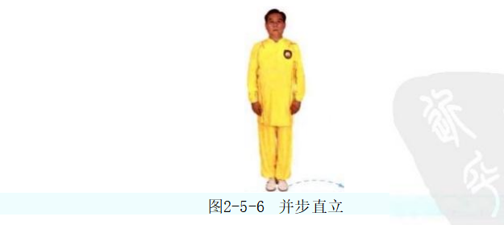
单鞭起势 | 同一段单练套路(图2-5-7①~⑦)。 | 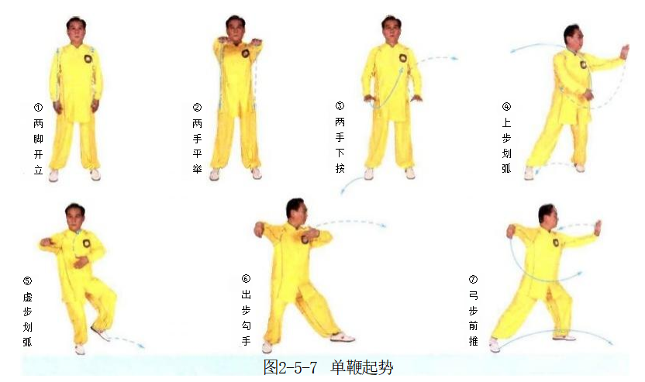
斜飞势 | (1)右脚上步成右弓步，左手回收至胸前，右手拥(图2-5-8①②)。 (2)左脚向左前方上步，左手上搂，右掌向内向下划弧至腰前(图2-5-8③)。 (3)右脚向右前方上步成右弓步，左手移至右臂内侧，右手向前下方伸出， 右肩臂向右前方靠击(图2-5-8④⑤)。 动作要点：靠身体的沉坠劲，整体冲撞，力达右肩臂。 | 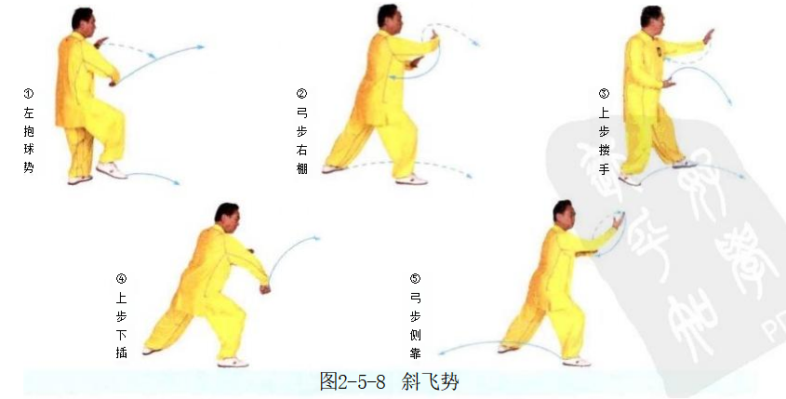
退步大捋 | (1)右脚退步成左弓步，左手前伸，右手移至左前臂内侧(图2-5-9①)。 (2)重心后坐，身体右转，两手向右捋(图2-5-9②)。 动作要点：大捋与揽雀尾捋不同，用的是採劲，左手力点在前臂，右手含採劲 。 | 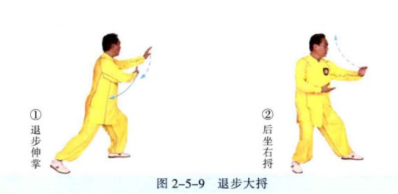
右玉女穿梭 | (1)左手上托，掌心朝内，右手移至腰间(图2-5-10①)。 (2)重心前移成左弓步，左手翻掌架于头上方，右掌前推(图2-5-10②)。 动作要点：左手上架要先向后上方引，再向前上方架推。 | 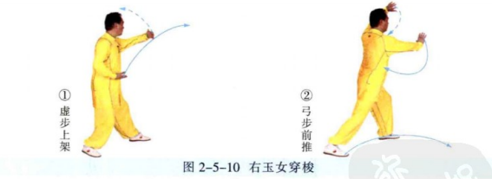
右野马分鬃 | (1)左脚撤步，随即，右脚前出，两手左抱球(图2-5-11①)。 (2)重心前移成右弓步，左手下按，右手上托，身体右转，向右横拨(图2-5- 11②)。 动作要点：腰胯横向转动，手臂拧转。 | 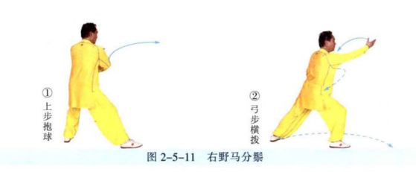
左野马分鬃 | (1)左脚上步，右手回带，左手下抄，两手右抱球(图2-5-12①)。 (2)重心前移成左弓步，同时右手下按至腰际，左手向左横拨(图2-5-12②)。 | 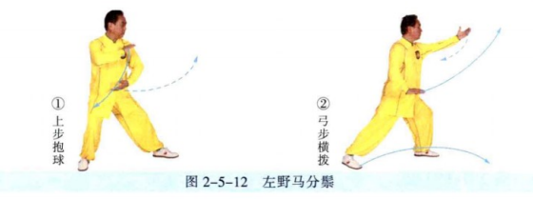
打虎势 | (1)右脚向右前方上步，脚跟着地；右手向左前方伸出，左手移于右肘旁 (图2-5-13①)。 (2)重心右移成右弓步，左手向右捋，随即，握拳于腹前；右手向左上方横 打(图2-5- 13②)。 动作要点：左手由捋到按，右手贯拳，要能够把腰胯的力量转移到拳上。 | 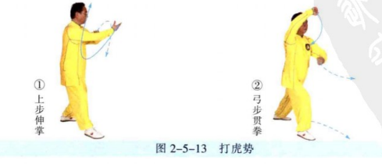
高探马 | (1)左脚上步，随即，右脚上步，身体左转，重心落于右腿，左手经上划弧 至前方，右手经下划弧至右体侧(图2-5-14①②)。 (2)重心后移，左脚虚步，左手收至胸前，掌心朝上，右手向前切掌(图 2-5-14③)。 动作要点：左手捋採，右手横切，两手对拧。 | 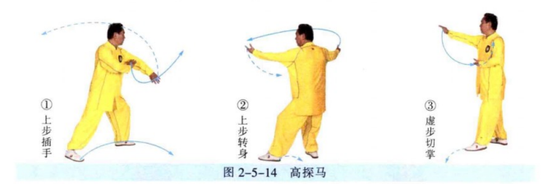
肘底捶 | (1)左脚向左前进步，右脚向右前进步，右脚脚尖外摆，两手由外向内划弧 合抱(图2-5- 15①②)。 (2)左脚上步，脚尖内扣，身体右转，两手弧形分开(图2-5-15③)。 (3)右脚退步成右坐步，左手挑掌，右拳出至左肘下；随即，右脚上步成右 弓步，左手上架，右拳前打(图2-5-15④⑤)。 动作要点：脚下的摆扣步要稳健、清楚，拳在肘底。 | 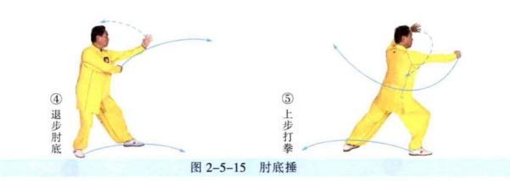
下 势 | (1)右脚退步成马步，右手经下向后弧形上提成勾手，高与耳齐；左手移至 右肩旁(图2-5- 16①)。 (2)右腿屈膝下蹲成仆步，左掌经下前穿(图2-5- 16②。 动作要点：仆步时，身体要端正，前脚全脚掌着地；右手的方法是勾带，左 手的方法是下按。 | 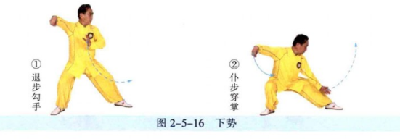
上步七星 | (1)重心前移成左弓步，左掌前挑(图2-5- 17①)。 (2)右脚上步成左坐步，左手握拳，右拳于左臂外侧打出(图2-5- 17②)。 动作要点：七星指七个部位的进攻，即：右脚、右膝、右拳、右肘、左拳、 左肘、头；动作中要有这七个部位的攻击意识。 | 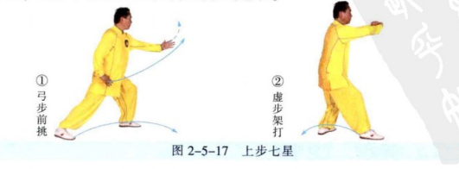
十字手 | (1)右脚退步成左虚步，两手于两侧由外向内划弧，十字交叉于胸前(图 2-5-18①)。 (2)右脚上步成右弓步，两手继续前推(图2-5-18②)。 动作要点：两手含有外旋的拧劲。 | 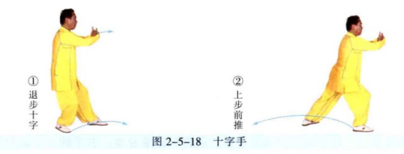
退步跨虎 | (1)右脚退步，重心后移(图2-5-19①)。 (2)重心后移成左虚步，两手经下划弧，拧旋分掌，右手至头上方，左手至 左胯旁(图2-5-19②)。 动作要点：两手内旋拧转。 | 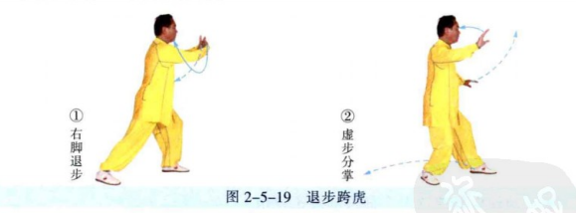
左倒撵猴 | (1)左手前伸，掌心向上，随即，左脚退步，右手移至右耳旁(图2-5- 20①)。 (2)重心后移至左腿，身体左转，左手移至左腹前，右掌前推(图2-5- 20②)。 动作要点：倒拉时，手臂外旋。 | 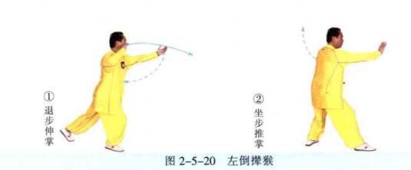
右倒撵猴 | (1)身体左转，左手向后划弧(图2-5-21①)。 (2)右脚退步，左手移至左耳旁；重心后坐右腿，左掌前推(图2-5-21②③。
抱虎归山 | (1)左脚退步，身体左转，左手移至右肩前，右手弧形上托(图2-5-22①)。 (2)左腿成左弓步，左手经体前下搂，至左胯旁，右掌经耳旁前推(图2- 5-22②③)。 动作要点：注意此式与搂膝拗步的区别，搂膝拗步的用法是套步绊摔，此式 是插步绊摔。
斜飞势 | (1)重心移至右腿，随即，扣左脚，重心再移至左腿，身体右转；左手划弧 至右肩前，右手划弧至左腹前(图2-5-23①)。 (2)右脚向右前方斜出，脚跟着地；随即，重心前移成右弓步，左手下按至 左胯旁，右手向斜前方推送，掌心朝上，手指朝前(图2-5-23②)。 动作要点：注意此式与野马分鬃的区别，野马分鬃是摔法，此式是撅臂。 | 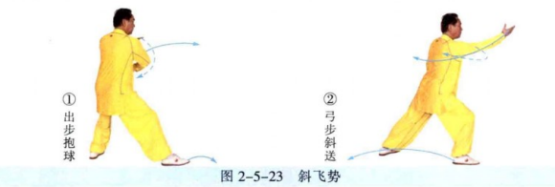
海底针 | (1)右脚向右侧后方退步，左手经胸前弧形搂至左胯旁，右手弧形提移至右 耳旁(图2-5-24①②)。 (2)身体下蹲，上体前倾，右手下插(图2-5-24③)。 动作要点：身体端正，沉坠下插。
闪通背 | (1)右脚上步，上体略前倾，右手前伸(图2-5-25①)。 (2)右脚退步，左脚前出成左弓步，右手上架，左掌前推(图2-5-25②③)。 动作要点：右手上托后，手掌翻转、上架，是一个拧的动作。
右蹬脚 | (1)左脚退步，右脚提起，左手经后向上划弧，右手经前向下划弧，两手十字 合抱(图2-5-26①②)。 (2)两手侧分，右脚向右前方蹬出(图2-5-26③)。 动作要点：要把松沉劲贯注到脚跟。
双峰贯耳 | (1)身体下沉，落右腿，两手落至腹前(图2-5-27①)。 (2)右脚前落成右弓步，两手弧形向上贯打(图2-5-27②)。 动作要点：下落插手，贯拳力达两拳峰。 | 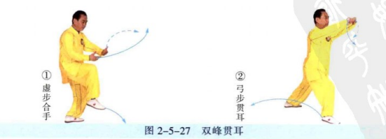
右金鸡独立 | (1)右脚退步成右坐步，两手于两侧由外向内划弧至腹前，掌心朝上(图 2-5-28①)。 (2)右脚上步成右弓步，左手向下划弧至后方，右手上挑(图2-5-28②)。 (3)重心前移至右腿，左膝上提，左手上挑，右手按至右胯旁(图2-5-28③)。 动作要点：独立前身体先下沉，以加强支撑腿的稳定和提膝的力量。
如封似闭 | (1)左脚后落成左坐步，两手下按左捋，随即，身体右转，右弓步前推(图 2-5-29①②)。 (2)两手合抱后，身体后坐，分掌下按(图2-5-29③④)。 (3)重心前移成右弓步，两掌前推(图2-5-29⑤)。 | 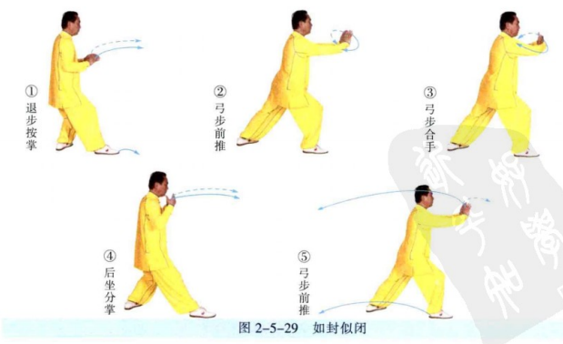
十字手收势 | 同一段单练套路(图2-5-30①~⑤)。

